構造図 (2)
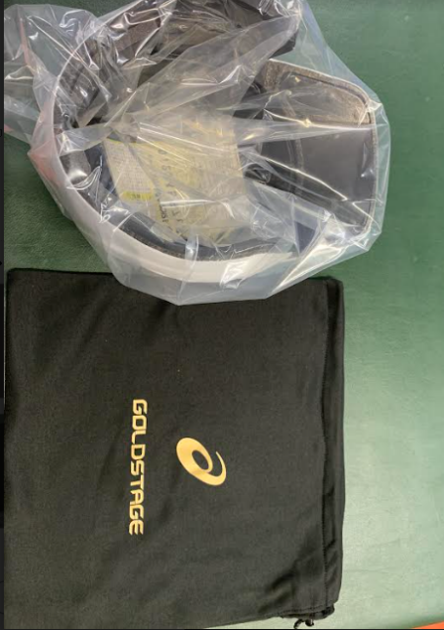
2/2
1/2

サイズ | S寸 | M寸 | L寸 | O寸 | XO寸
帽体 | M型 |  | L型 | O型
粘着シート | M/Lサイズ | M/Lサイズ | M/Lサイズ | Oサイズ | Oサイズ
前頭部スポンジ | 10 | 5 | 5 | 10 | 5
側頭部スポンジ | 10 | 5 | 5 | 10 | 5
ひさしレザー | Mサイズ | Mサイズ | Lサイズ | Oサイズ | Oサイズ
耳部スポンジ | M/Lサイズ | M/Lサイズ | M/Lサイズ | Oサイズ | Oサイズ
メッシュ | 全サイズ共通 | 全サイズ共通 | 全サイズ共通 | 全サイズ共通 | 全サイズ共通
後頭部スポンジ | 全サイズ共通 | 全サイズ共通 | 全サイズ共通 | 全サイズ共通 | 全サイズ共通

構造図 (3)
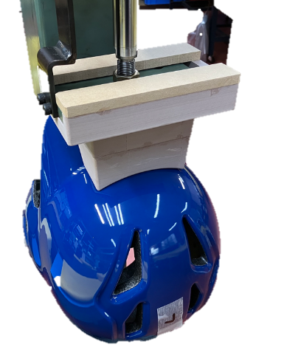
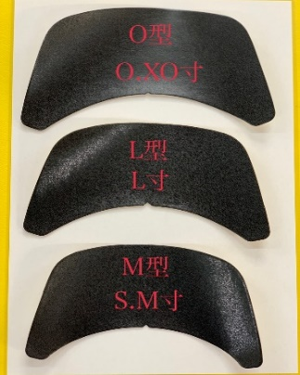
1/2

Sheet1
①帽体側に１０㎝カットマジックテープを貼り付けるのに、治具を使用する。
（３ｃｍマジックテープは次工程にて）

②ヒートプレスは、マジックテープの位置を確認しながら取り付ける。

③ツバ裏部にレザー（ＩＫ９０００Ｈ粘着）を貼り付ける。M型、L型、O型の３サイズあります。
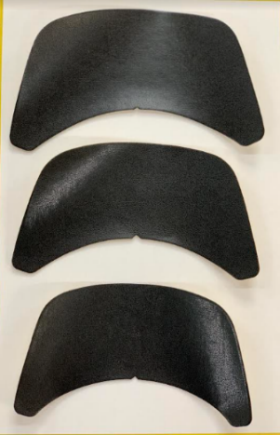
O型
O・XO寸
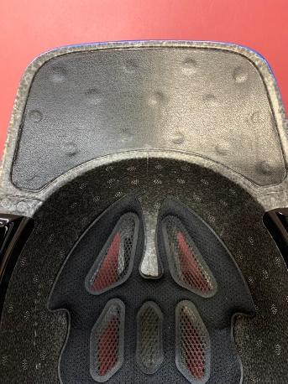
中心から貼り、両サイドのくぼみのラインに沿って貼っていきます。

L型
L寸

M型
S・M寸

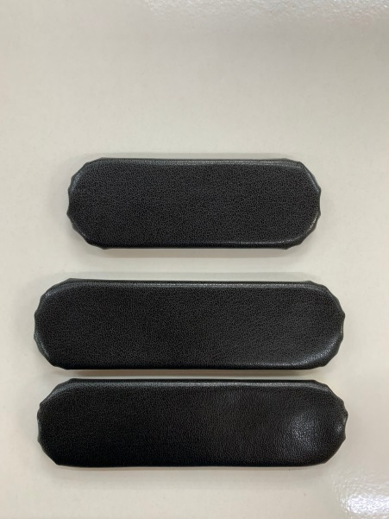
額
④額スポンジ、側頭部スポンジ、後頭部スポンジ、耳部スポンジを貼り付ける。（⑤～⑧順不同）
 |  |  | 後頭部スポンジ
額スポンジ

 |  |  | 耳部スポンジ
側頭部

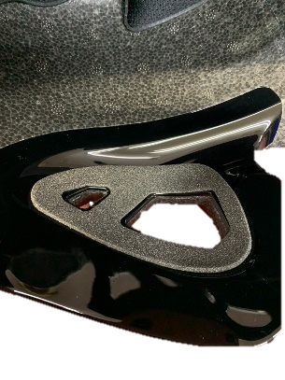
⑤帽体の穴２か所と耳部スポンジを貼り合わせる。
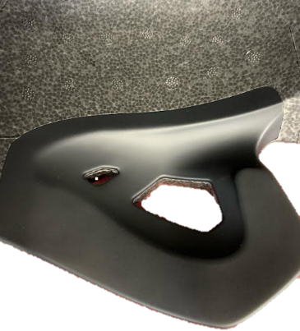

⑥額スポンジの中心を半分に折り、額内側スチロール凸部分に中心を合わせ、貼り付ける。
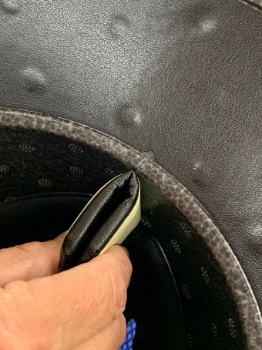
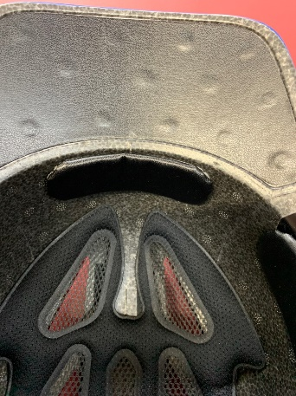

額スポンジは、カーブに沿って貼る為、剝がれやすいので、よく抑えて下さい。

➆側頭部スポンジの先端を、帽体内側の黒ライン延長線上に合わせて貼る。

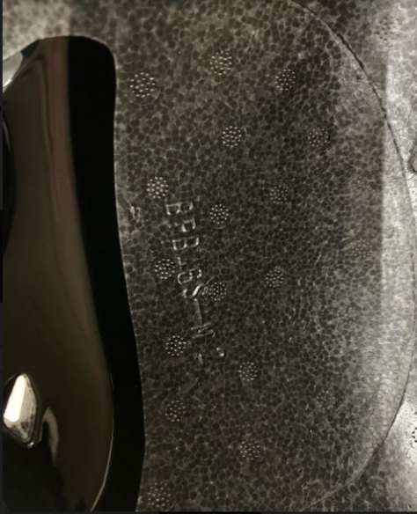
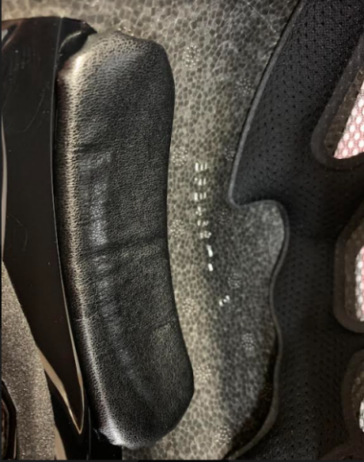

 |  |  |  | 黒ライン延長線上に合わす

 |  |  |  | ラインに合わせる

⑧後頭部パットは、帽体後部凹み部分に合わせて、パットと帽体ラインが平行になる様に貼り付ける。

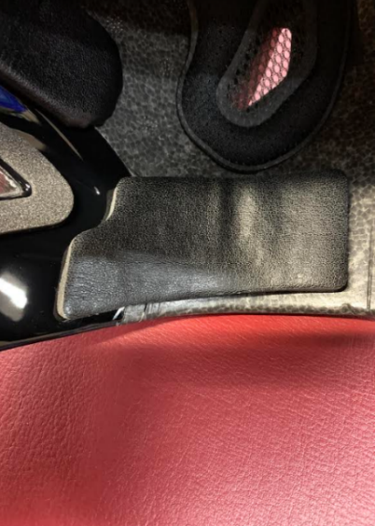
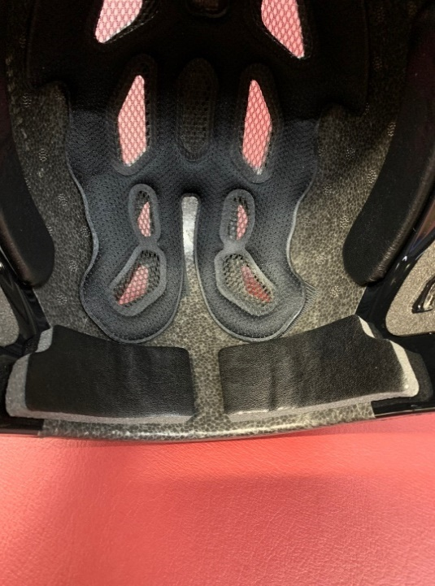

 |  | 凹み部分に沿わす

 |  |  |  | 高さを合わす

⑨各パット貼り付け後にツバを右に向け、側頭部パットの上に購入年月日シール、硬式ロットシール、サイズシール
SGシールを貼ります。
ツバを右に向ける
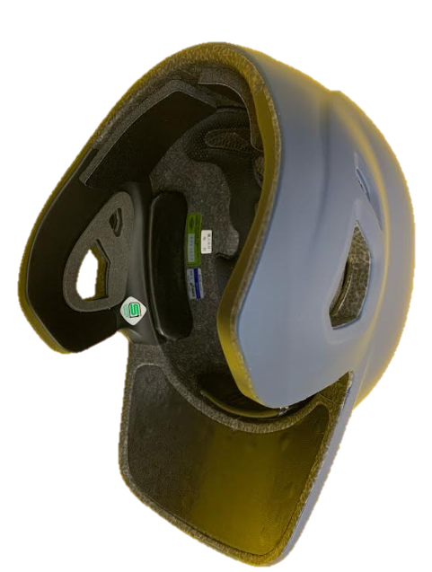
 |  |  |  | 購入年月日

 |  |  |  | サイズシール

 |  |  |  | 硬式ロットシール

 |  |  |  | SGシール

⑩耳パットエアー圧着機（01088）に治具を装着し、S寸O寸の額パットを圧着をする。（他のサイズも圧着可能）
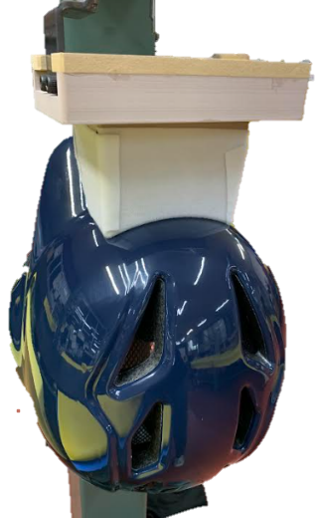
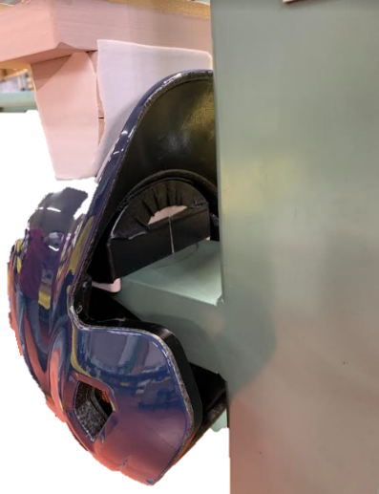
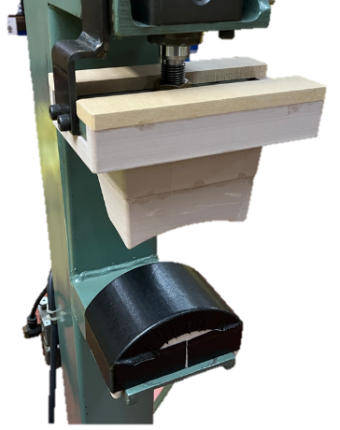

 |  |  |  | 額パット

 |  |  |  | 治具

額パットラインと治具のラインを合わせて圧着させる。

（正面からの図）
（内側からの図）

⑪艶あり製品の仕上げにはコートロンで手入れし、艶消し製品は汚れ傷がないかをチェックする。

⑫№シール、ヘルメット取扱注意事項、取扱説明書（３枚１袋）を製品内側に入れる。
（白―黒の№シール） （ロイヤルブルー・紺・黒―白の№シール）
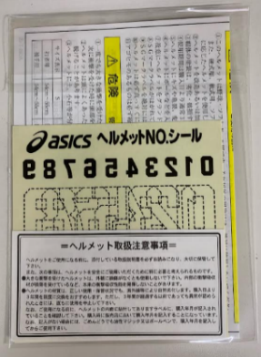
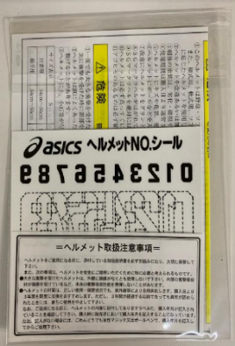
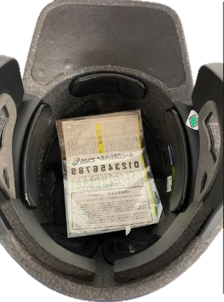

⑬製品の確認は、点検者に・ｻｲｽﾞ・各ﾊﾟｯﾄ・購入年月日・ﾛｯﾄ・ｻｲｽﾞｼｰﾙ・SGが貼られているかを確認してもらいます。

⑭白の帽体はナイロン袋に入れ、ゴールドステージ布袋に詰める。
ロイヤルブルー、紺、黒はゴールド布袋に詰める。
 | 白 |  | ロイヤルブル‐・紺・黒
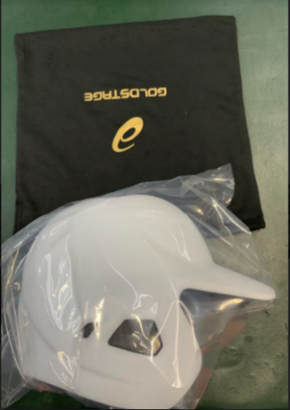
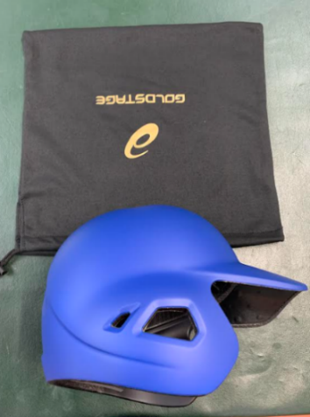

矢印の方向で布袋に詰めます。

⑮JANシールを貼った内箱（CT-19）を組み立て、ツバを下に向け梱包する。
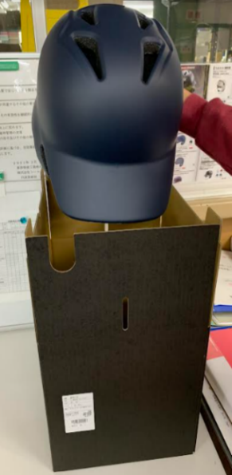

※方向を分かりやすくする為、布袋を外した状態でしています。

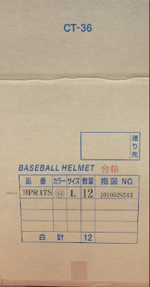

⑯製品検査後、CTー36の通い箱（12個/箱）にロット・品番・色・サイズ
・数量・指図No・合格捺印を押し外箱に詰める。

